상품제안서
스타 멀티클립 | 상품코드: S26072

 |  |  |  |  |  |  | 02-713-8555 | www.synergygift.co.kr
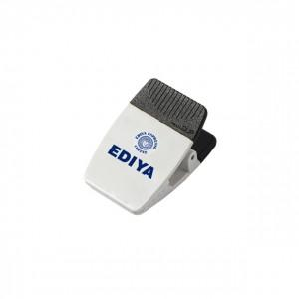 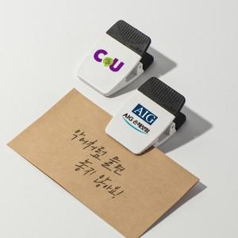 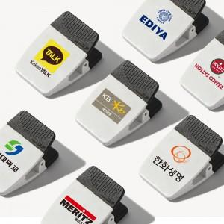

【상세/제작정보】

【인쇄/포장옵션】 | 실크, 풀칼라 / 패트케이스

【공급단가】 | 수량 | 200~ | 500~ | 1,000~ | 3,000~ | 5,000~
*VAT별도 | 3M테이프형 | 1,750원 | 1,690원 | 1,620원 | 1,560원 | 1,520원
 | 자석형 | 2,020원 | 1,950원 | 1,870원 | 1,800원 | 1,750원
 | 멀티형 | 2,160원 | 2,080원 | 2,000원 | 1,920원 | 1,870원

【상품 URL】 | https://www.synergygift.co.kr:443/src/goods_detail.php?gdno=26072

